Hardware
 |  |  |  |  |  | ElectroMovil - Análisis Comparativo Tarifas Proveedores

Nº | Nombre | Imagen | Procesador | Detalles | Garantia | DELL | techinn.com | Huawey | Mercado Libre | Katronix | HP STORE COLOMBIA | Alkosto | B&H Photo-Video-Audio | Lenovo | Jumbo | Éxito | Falabella | Precio más Bajo | Proveedor precio más Bajo | Precio más Alto | Proveedor precio más Alto | Diferencia entre Precio más Alto y más Bajo | Observaciones Generales | RECOMENDACIÓN
1 | PC DELL Optiplex 3080 MFF | 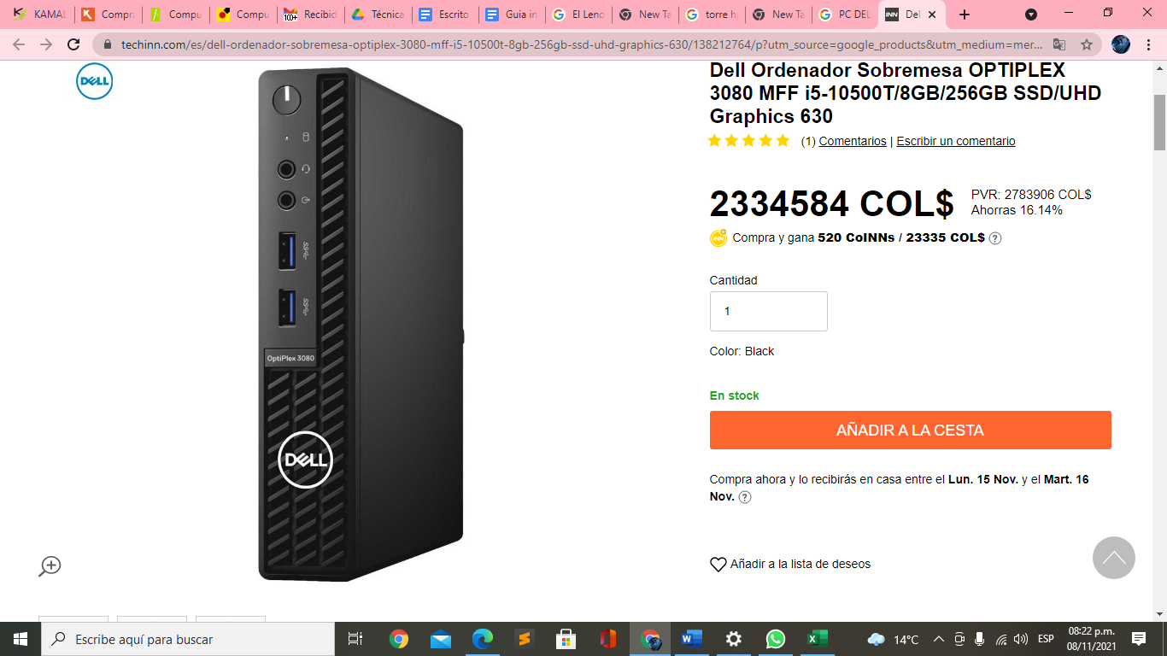 | Intel°CoreTM i5-10500T- 10 Generación | 12 MB de memoria caché;( 2.3 Ghz a 3.8 Ghz, 35 w); Memoria DDR$ de 4GB, 1*4 GB, sin ECC2.5 inch 500GB 7200rpm Hard Disk Drive | 1 año de Garantia | 4,003,786.0 | 0.0 | 0.0 | Mercado Libre | 0.0 | 0.0 | 0.0 | 4,234,996 | 0.0 | 0.0 | 0.0 | 0.0 | 4,003,786.0 | DELL | 4,003,786.0 | DELL | 0.0 | Procesador es mas bajo | No
2 | Lenovo Ordenador Sobremesa 11D1001U | 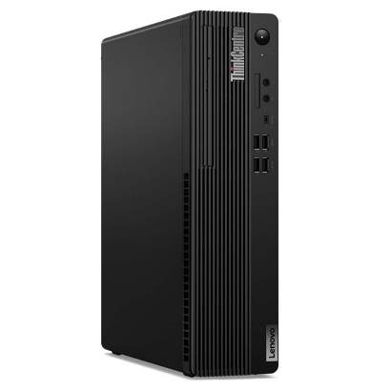 | Intel°CoreTM i7-10700- 10 Generación | 16 GB de memoria caché ; (2,9 GB)SDRAM DDR4 de 16 GB y SSD de 512 GB | 1 año de Garantia | 0.0 | 6,246,883.0 | 0.0 | 1,249,350.0 | 0.0 | 0.0 | 0.0 | 6,142,479.0 | 0.0 | 0.0 | 0.0 | 0.0 | 1,249,350.0 | Mercado Libre | 6,246,883.0 | techinn.com | 4,997,533.0 | Por velocidad y capacidad | SI
3 | HUAWEI MateStation S AMD R5 4600G | 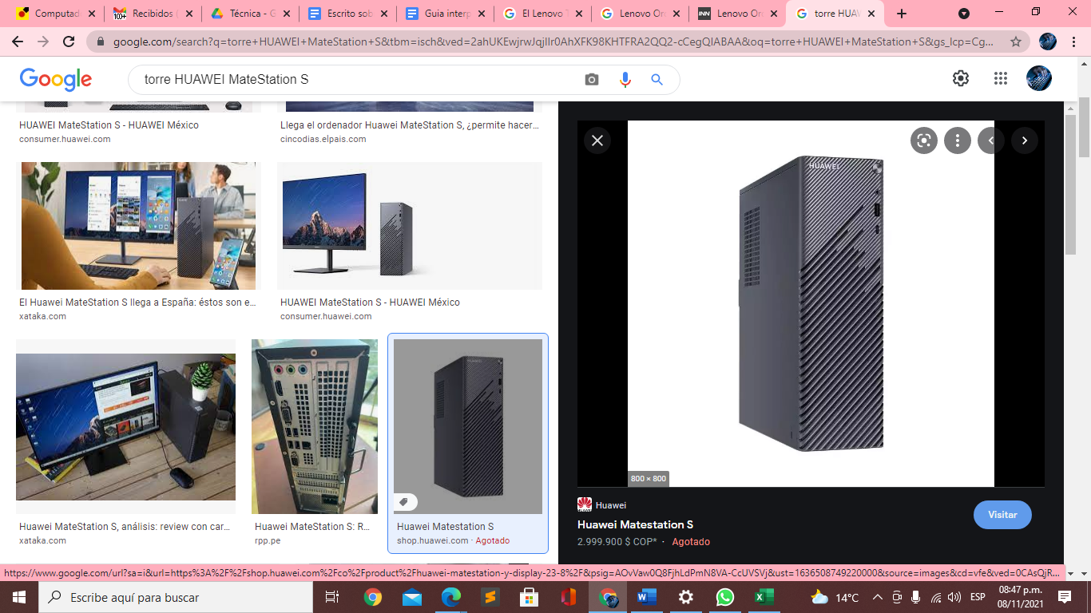 | AMD Ryzen TM 5 4600G | M.2 de 256 GB a alta velocidad ;Huawei Share | 1 año de Garantia | 0.0 | 0.0 | 3,000,050 | 2,599,500.0 | 2,599,900.0 | 0.0 | 0.0 | 0.0 | 0.0 | 0.0 | 8,500,000.0 | 0.0 | 2,599,500.0 | Mercado Libre | 8,500,000.0 | Éxito | 5,900,500.0 | Por velocidad y capacidad y procesador | SI
4 | HP ProDesk 400 G7 | 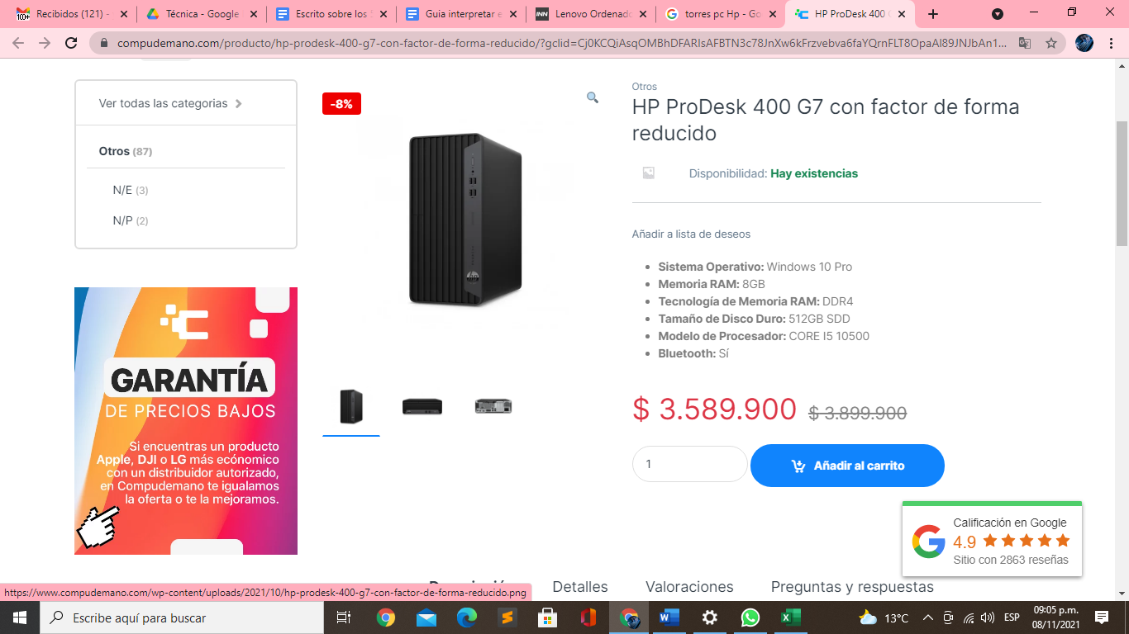 | Intel Core I5 10500 | Memoria Ram 8 Gb tecnologia DDR4, tamaño del disco duro 256 GB SSD 512 GB | 1 año de Garantia | 0.0 | 3,290,353.0 | 0.0 | 2,650,000.0 | 0.0 | 0.0 | 0.0 | 2,850,720.0 | 0.0 | 0.0 | 0.0 | 0.0 | 3,290,353.0 | techinn.com | 3,290,353.0 | techinn.com | 0.0 | Gran equipo pero hay de mejor calidad y mejores funcionalidades | NO
5 | Mouse inalámbrico ThinkPad Essential | 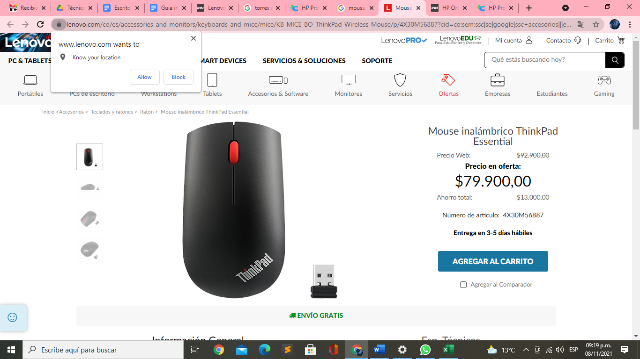 | Elegante,estilizado diseño,tamaño completo ofrece calidad excepcional en una solución inalámbrica moderna. | Portabilidad y ergonomía,sensor óptico de 1200 DPI. Conexión USB inalámbrica de 2,4 GHz de conexión automática; Sensor óptico y resolución de 1200 DPI para una experiencia de seguimiento suave. | 1 Año de Garantia | 0.0 | 56,302.0 | 0.0 | 92,900.0 | 69,900.0 | 69,900.0 | 80,000.0 | 0.0 | 0.0 | 136,900.0 | 42,900.0 | 169,900.0 | 169,900.0 | Falabella | 169,900.0 | Falabella | 0.0 | Es un mouse muy elegante , comodo, tecnologico escelente en la linea de desarrollo | Si
6 | Camara Web Logitech Brio 4K |  | Campo visual de 90 grados con dos opciones adicionales (65 grados y 78 grados) disponibles con descarga de software opcional | Videoconferencias 4K Ultra HD (hasta 4096 x 2160 píxeles a 30 fps);Videoconferencias Full HD 1080p (hasta 1920 x 1080 píxeles a 30 o 60 fps);Videoconferencias HD 720p (hasta 1280 x 720 píxeles a 30, 60 o 90 fps) | 1 año de Garantia | 0.0 | 0.0 | 0.0 | 0.0 | 779,900.0 | 0.0 | 779,900.0 | 0.0 | 0.0 | 447,900.0 | 677,777.0 | 849,900.0 | 447,900.0 | Jumbo | 849,900.0 | Falabella | 402,000.0 | La resolución y la caqpacidad de grabar en video en 4 k , lo hacen un gran asccesorio. | Si
7 | Teclado inalambrico logitech G-613 |  |  | El G613 es un teclado inalámbrico de próxima generación diseñado para desarrolladores que exigen tanto las funciones de alto desempeño de los interruptores mecánicos como la libertad de los juegos inalámbricos. | 2 Años de Garantia | 0.0 | 359,900.0 | 0.0 | 0.0 | 500,000.0 | 0.0 | 478,000.0 | 0.0 | 0.0 | 183,900.0 | 0.0 | 532,900.0 | 532,900.0 | Falabella | 532,900.0 | Falabella | 0.0 | Excelente producto diseñado para la linea de desarrollo | Si
8 | Monitor Lenovo ThinkVision S28u | 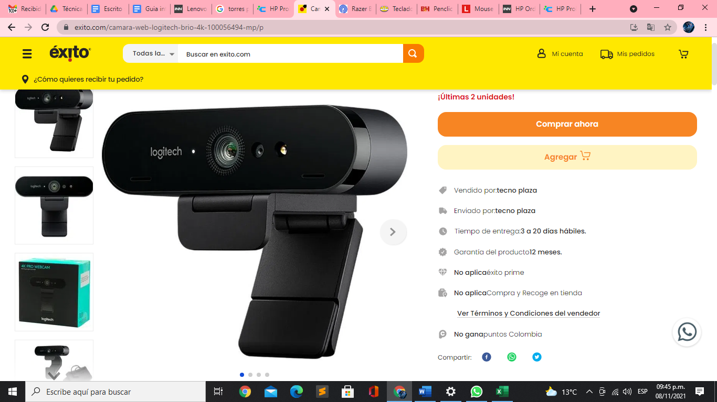 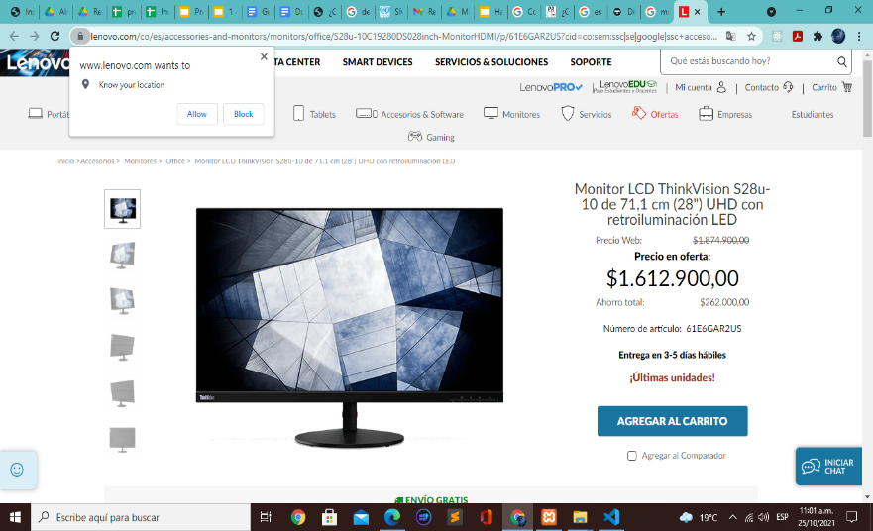 | panel IPS (conmutación en el mismo plano) de 28″ | Resolución 4K UHD cubre la gama de colores del 99% de sRGB y del 90% de DCI-P3, y ofrece una nitidez con píxeles perfectos: ideal para realizar múltiples tareas a la vez, labores de análisis y diseño gráfico. | 2 Años de Garantia | 0.0 | 1,700,000.0 | 0.0 | 2,219,900.0 | 0.0 | 0.0 | 0.0 | 2,547,163.0 | 2,199,900.0 | 0.0 | 0.0 | 0.0 | 2,547,163.0 | B&H Photo-Video-Audio | 2,547,163.0 | B&H Photo-Video-Audio | 0.0 | Sin duda alguna de las mejores recomendaciones | Si
9 | Diadema logitech h390 audifonos usb con micrófono | 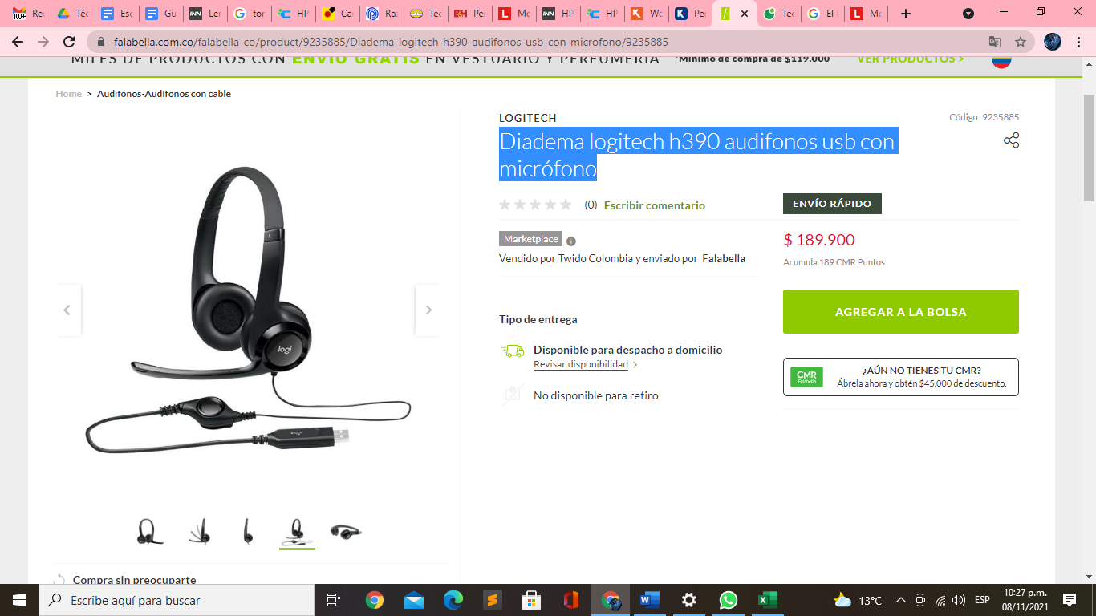 |  | Largo del cable 2.33m,compativilidad con windows y linux | 1 año de Garantia | 156,425.0 | 124,000.0 | 0.0 | 119,500.0 | 119,900.0 | 165,000.0 | 129,900.0 | 96,298.0 | 0.0 | 139,900.0 | 108,888.0 | 189,900.0 | 189,900.0 | Falabella | 189,900.0 | Falabella | 0.0 | Es buen producto | Si
10 | Linux Mint 20.02 |  |  | Software Libre , Realizar Donación | 1 año de Garantia | 2.0 | 0.0 | 0.0 | 0.0 | 0.0 | 0.0 | 0.0 | 0.0 | 0.0 | 0.0 | 0.0 | 0.0 | 2.0 | DELL | 2.0 | DELL | 0.0 | Software libre super garantizado | Si

 |  |  |  |  | Plazo Entrega de Proveedor (Plazo Máximo Entrega en días) | 1 | 7 | 10 | 6 | 1 | 7 | 12 | 5 | 7 | 8 | 9 | 8
 |  |  |  |  | Cantidad Mínima Pedido de Proveedor | 1 | 1 | 1 | 1 | 1 | 1 | 1 | 1 | 1 | 1 | 1 | 1
 |  |  |  |  | Plazo Pago Proveedor en días | 30 | 60 | 90 | 15 | 30 - 60 | 30 - 60 - 90 | 30 | 30 | 30 | 30 | 30 | 60

